场景法
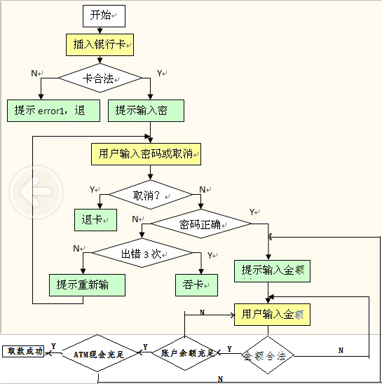

设计用例 | 测试输入 | 覆盖路径
正常取款 |  | YNYYYY
插入公交卡 |  | N
按下取消 |  | YY
密码错误3次内 |  | YNNN
密码错误3次以上 |  | YNNY
输入取款金额99 |  | YNYN
账户余额不足 |  | YNYYN
ATM机余额不足 |  | YNYYYN

